логістика розподілу задача 1
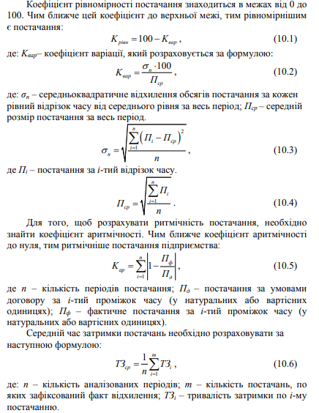
Задача 1. Логістичний центр у своїй діяльності керується принципами надійності, повноти та вчасності задоволення потреб клієнтів. З цією метою було укладено договори на рік, згідно яких логістичний центр зобов’язувався до шостого числа кожного місяця постачати клієнтам товар у розмірі 250 одиниць. Результати аналізу фактичних даних щодо динаміки постачань представлено в табл. 1. Завдання: розрахувати ритмічність, рівномірність та середній час затримки постачань. |  |  |  |  |  |  |  |  | – рівномірність постачання – це дотримання господарськими партнерами зобов’язань по надходженню товарних потоків рівної потужності через рівні проміжки часу; – ритмічність постачання – це дотримання часових і кількісних параметрів постачання, обумовлених договором постачання, з урахуванням сезонних і циклічних особливостей виробництва, продажу, просування товарних потоків і споживання.
Аналіз динаміки постачань
Місяць | План (Qп​), од. | Факт (Qф​), од. | Факт у межах плану, од. | Відхилення (ΔQ) | Квадрат відхилення (ΔQ2) | Планова дата | Фактична дата | Затримка, днів
Січень | 250 | 250 |  |  |  | 6 | 8
Лютий | 250 | 240 |  |  |  | 6 | 7
Березень | 250 | 250 |  |  |  | 6 | 6
Квітень | 250 | 235 |  |  |  | 6 | 9
Травень | 250 | 240 |  |  |  | 6 | 6
Червень | 250 | 255 |  |  |  | 6 | 8
Липень | 250 | 250 |  |  |  | 6 | 6
Серпень | 250 | 260 |  |  |  | 6 | 6
Вересень | 250 | 255 |  |  |  | 6 | 6
Жовтень | 250 | 230 |  |  |  | 6 | 10
РАЗОМ: | 2500 |  |  |  |  | Х | Х

Коефіцієнт ритмічності (Критм):
Середній час затримки (Тзатр):
Коефіцієнт рівномірності (Крівн):

